Solicitud gráfica
 | Área: | Matemáticas |  |  | Fecha:
 | Grado: | 11
 | Título del tema: | El análisis estadístico |  |  | ¿Cuaderno de estudio o recurso? | Recurso
 | Editor: |  |  |  | Motor del recurso | M101

 | Código guión o recurso: | MA_11_06_REC100_CO | ← Para determinar este código, visite la hoja de Ayuda
 |  |  |  |  | ESPECIFICACIÓN DE ARCHIVOS A ENTREGAR
Núm. | Archivo Shutterstock o ruta en web | Imagen para: | Tipo | Ubicación de la imagen en el recurso M101 | Nombre imagen SMALL | Tamaño imagen SMALL | Nombre imagen ZOOM | Tamaño imagen ZOOM | Descripción | Observaciones
IMG01 | ver descripción de la imagen | Recurso M101 | Ilustración | Contenido | MA_11_06_REC100_CO_IMG01n.png | 286 x 286 px | MA_11_06_REC100_CO_IMG01a.png | 500 x 500 px | tabla de frecuencias, imagen de la pregunta 3
IMG02 | ver descripción de la imagen | Recurso M101 | Ilustración | Contenido | MA_11_06_REC100_CO_IMG02n.png | 286 x 286 px | MA_11_06_REC100_CO_IMG02a.png | 500 x 500 px | tabla de frecuencias, imagen de la pregunta 4
IMG03 | ver descripción de la imagen | Recurso M101 | Ilustración | Contenido | MA_11_06_REC100_CO_IMG03n.png | 286 x 286 px | MA_11_06_REC100_CO_IMG03a.png | 500 x 500 px | tabla de frecuencias, imagen de la pregunta 5 | 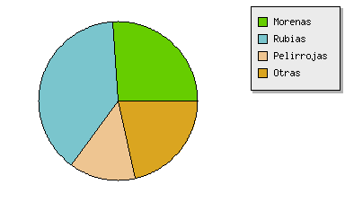
IMG04 | ver descripción de la imagen | Recurso M101 | Ilustración | Contenido | MA_11_06_REC100_CO_IMG04n.png | 286 x 286 px | MA_11_06_REC100_CO_IMG04a.png | 500 x 500 px | tabla de frecuencias, imagen de la pregunta 9
IMG05 | VEr descripción de la imagen | Recurso M101 | Ilustración | Contenido | MA_11_06_REC100_CO_IMG05n.png | 286 x 286 px | MA_11_06_REC100_CO_IMG05a.png | 500 x 500 px | gráfica de barras, imagen de la pregunta 10 | 